상품제안서
2in1 도킹형 일체형 미니보조배터리 5000mAh | 상품코드: S41241

 |  |  |  |  |  |  | 02-713-8555 | www.synergygift.co.kr
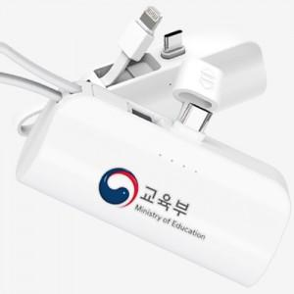

【상세/제작정보】

【인쇄/포장옵션】 | 레이저, 풀칼라, DTF필름전사 / 포장지포장

【공급단가】 | 수량 | 100~ | 300~ | 1,000~ | 3,000~ | 5,000~
*VAT별도 | C+C | 4,160원 | 3,960원 | 3,800원 | 3,730원 | 3,670원
 | C+8 | 4,160원 | 3,960원 | 3,800원 | 3,730원 | 3,670원

【상품 URL】 | https://www.synergygift.co.kr:443/src/goods_detail.php?gdno=41241

